Legende Wartung Flechtmasch (2)
 |  | FM 6-5e Stand: 02.11.2016 | Wartungsplan Flechtmaschinen/Plan de maintenance tresseuse

 |  |  | Legende zum Wartungsplan Flechtmaschinen/Légende pour Pmtresseuse

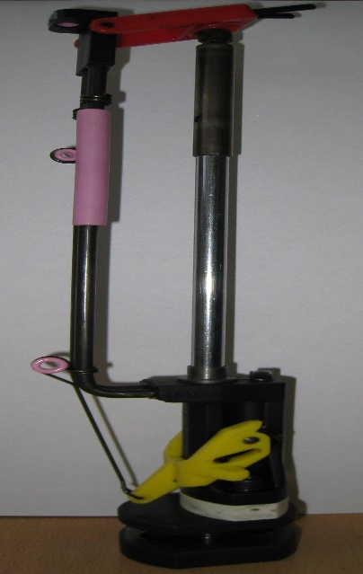
Wartung: | Verantwortlich: | Prüfintervall: | Überprüfen / Säubern / Schmieren |  |  |  | Öl/Fett |  |  | Dokumentation:
Maintenance | responsable | fréquence | vérifier/ |  | nettoyer/lubrifier |  | huile/graisse | Photo | Comments | documentation
W 1 | Rüster | bei | Klöppel: |  | Fadenführungsösen (3) und -hülse(1) auf Beschädigugen und Sitz prüfen Vershluss i.O (Metalklammer) |  |  |  |  | Über Wartungsplan
 |  | jedem |  |  | Verschluss i.O. (Metallklammer)?
 |  | Aufsetzen |  |  | Schwinghebelfunktion prüfen | frei von Verschmutzungen
 |  | Aufsetzen zus. beim Einrichten | Scholle: |  | parallel zur Grundplatte, (Schollenmitte in Flucht zu Abzug)
 |  |  | Dorn: |  | richtige Größe, nicht verbogen/ beschädigt, mittig in der Scholle ausgerichtet
 |  |  | Laufbahn: |  | auf Fremdgegenstände und Beschädigungen prüfen

 |  | A chaque chargement | Getriebe: |  | ausgebaute Zahnräder säubern, neue fetten |  | Mobil Chassis Grease LBZ

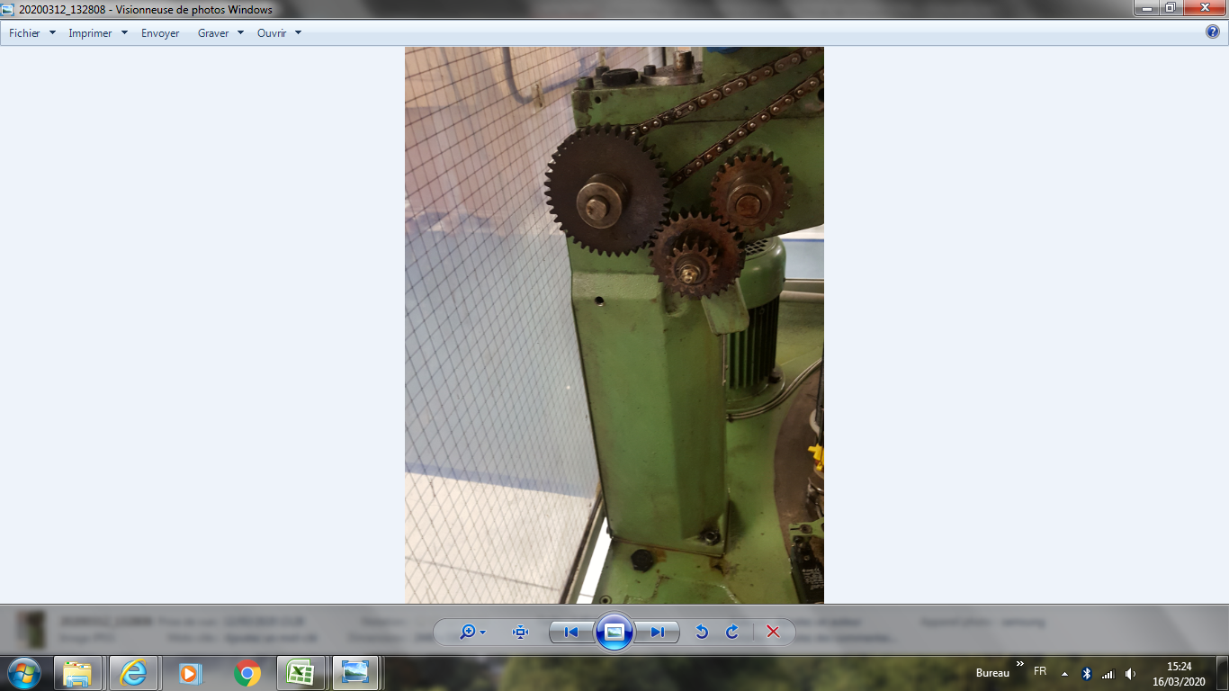
 | Manutention |  | Fuseaux de tressage | 13 | Vérifier les œillets du guidage du fil (3) et le manchon (1)
 |  |  |  |  | qu'ils ne sont pas endommagés et qu'ils sont bien ajustés |  |  |  |  | Fiche plan de maintenance
 |  |  |  | 1 | Verrouillage OK (clip métalique )?
 |  |  | Plateau porte-fuseau: | 8 | Parallèlement à la plaque de base, anneau au centre en alignement avecle déclencheur
 |  |  | Tige: | 11 | Taille correcte, non pliée/endommagée, centrée dans le carrelet
 |  |  | piste : |  | Vérifiez l'absence des objets étrangers et des dommages
 |  |  | mécanisme |  | Nettoyez les engrenages démontés , graisser de nouveaux les engrenages
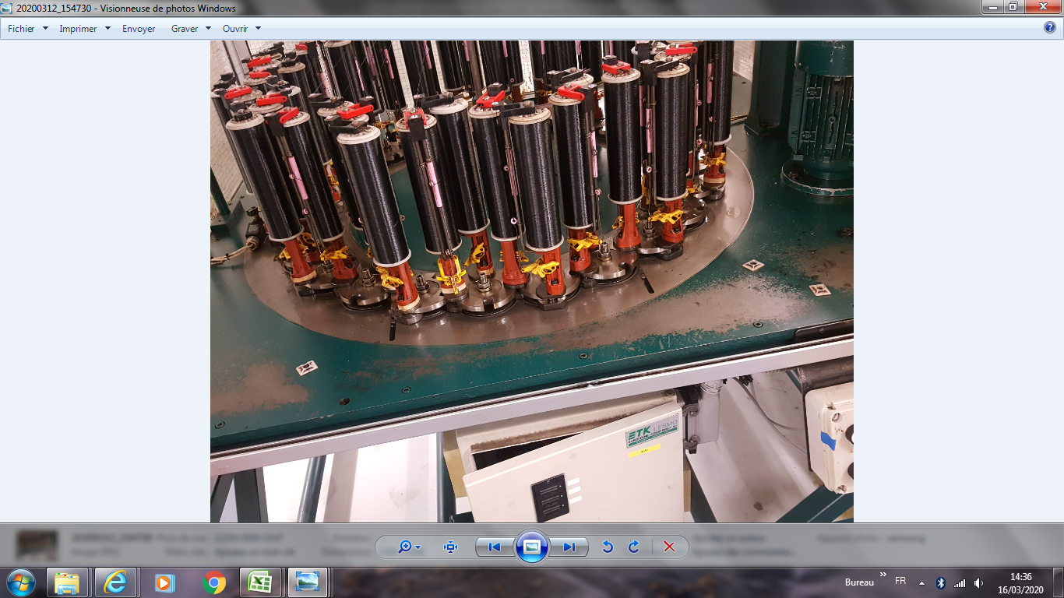
W 2 | Rüster | 1 x pro Woche | Klöppel: |  | Sperrbolzen und -splint prüfen |  |  |  |  | im Maschinen-
 |  |  |  |  | (unbeschädigt, gerade)
 |  |  |  |  | Schwinghebel und - splint prüfen |  |  |  |  | wartungsplan
 |  |  |  |  | (unbeschädigt, gerade)
 |  |  |  |  | Flechtspulenlagerhülsenabnutzung
 |  |  |  |  | (Sperrbolzen greift nicht im Spulenlauf)
 |  |  |  |  | Klöppelfuß kontrollieren
 |  |  |  |  | (Abnutzungsgrad ohne Einfluß auf Laufeigenschaften)

 |  |  | Laufbahn: |  | gründlich säubern, auf Beschädigungen pr.
 |  |  |  |  | zwischen den Flügelrädern ölen |  | ARAL Degol B 220
 |  |  | Flügelräder: |  | auf den Flügelrädern ölen |  | ARAL Degol B 220
 |  |  |  |  | in und unter Teller auf Flügelradmutter ölen

 | Maintenance | 1fois /semaine | Fuseau de tressage: | 7 | Vérifiez la goupille et la goupille de verrouillage
 |  |  |  |  | (non endommagé, droit) |  |  |  |  | Fiche plan de maintenance
 |  |  |  | 12 | Vérifiez le levier d'oscillation et la goupille
 |  |  |  |  | (non endommagé, droit)
 |  |  |  | 4 | Usure des douilles de bobines tressées
 |  |  |  |  | (la goupille de verrouillage ne s'engage
 |  |  |  | 8 | Vérifiez le pied du fuseau
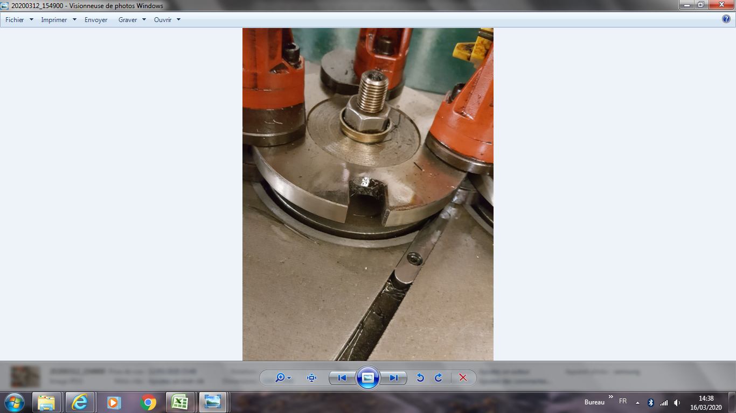
 |  |  |  |  | (pas dans le parcours de la bobine)
 |  |  |  |  | (degré d'usure sans influence sur les propriétés de fonctionnement)
 |  |  | Mécanisme: |  | Nettoyer soigneusement,vérifier les dommages PR.
 |  |  |  |  | Huile entre les roues
 |  |  | Roue à ailettes |  | Huile sur les turbines ,sous les plaques
 |  |  |  |  | et les écrous de la roue
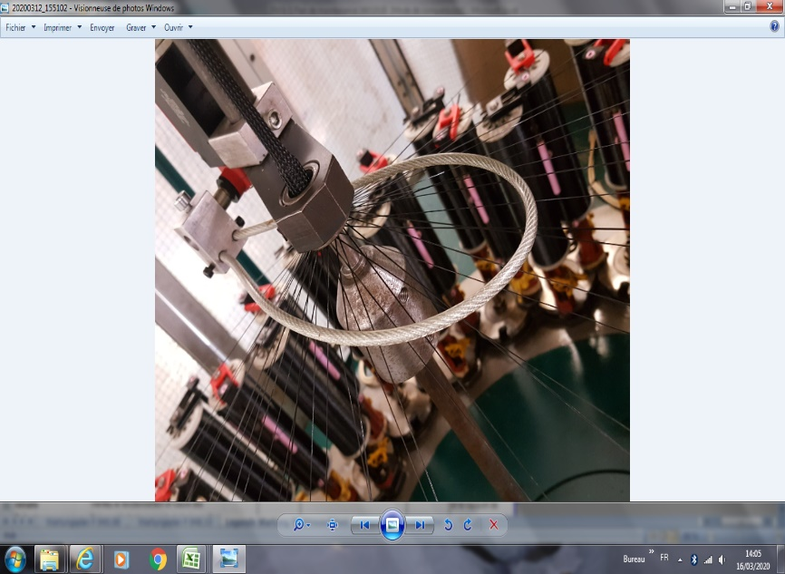
W 3 |  |  |  |  | Testen Sie die Funktion von Sensor 1 Drahtpräsenz |  |  |  |  | im Maschinen-wartungsplan
 |  | 1fois /mois | Capteur1 présence fil |  | Tester le fonctionnement de capteur 1 présence fil
 |  |  |  |  |  |  |  |  | Couper un fil et verifier l'arret de la machine

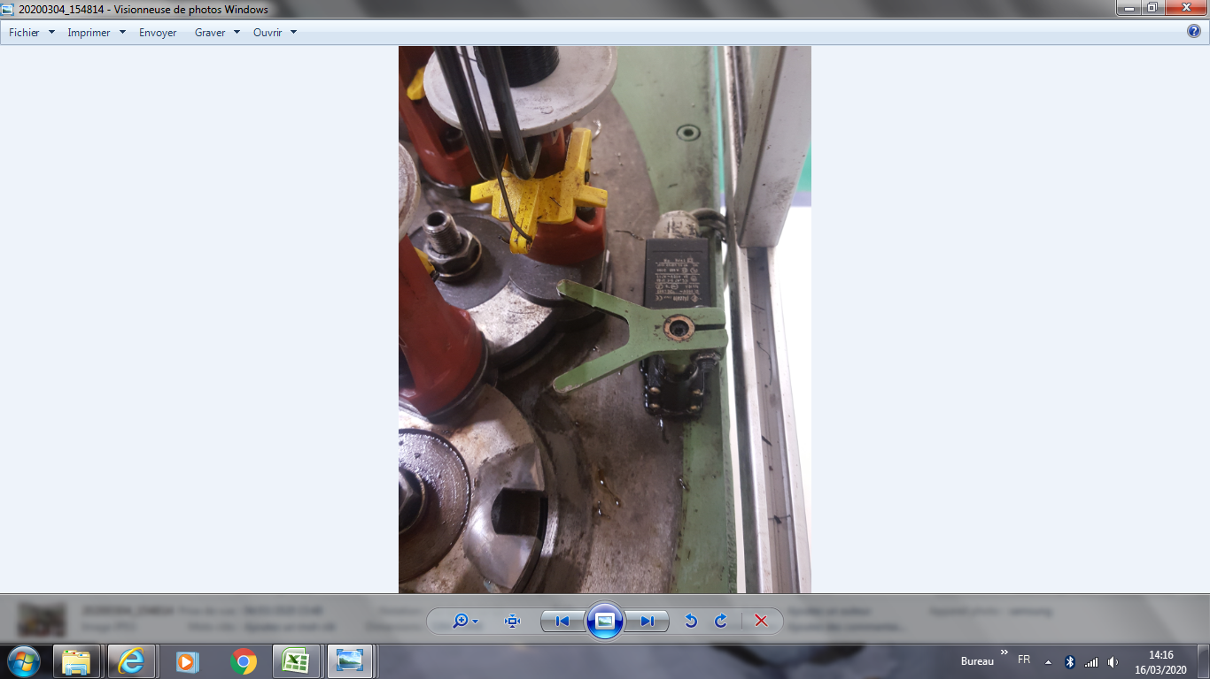
 |  |  |  |  | Testen Sie die Funktion von Sensor 2 Drahtpräsenz |  |  |  |  | Fiche plan de maintenance
 |  |  | Capteur 2 présence fil |  | Tester le fonctionnement de capteur 2 présence bobine

W 4 | Instand-haltung Maintenance | 1fois /mois monatlich | Abzüge:Système de tirage | Walzen auf Funktion und Verschleiß prüfen Vérifier le fonctionnement et l'usure des rouleaux de tirage |  |  |  |  |  | im Maschinen-wartungsplan Fiche plan de maintenance

W 5 | Instand-haltung | 2 mal/pro jahren 2 fois/an | Klöppel: |  | Gleitstangen fetten |  | Mobil Chassis Grease LBZ |  |  | im Maschinen-wartungsplan
 | Maintenance |  | Fuseau de tressage |  | Graisser les tiges coulissantes |  |  |  |  | Fiche plan de maintenance
W 6 | Instand- | 1 x pro Jahr | Turmgetriebe: |  | kontrollieren ggf. fetten bzw. Öl auffüllen |  | ARAL Degol BG 150 |  |  | im Maschinen-
 | haltung |  | Flügelräder: |  | prüfen ggf. nachziehen |  |  |  |  | wartungsplan
 |  |  | Abzüge: |  | Walzen auf Funktion und Verschleiß prüfen
 |  |  | Klöppel: |  | Schwinghebelfedern ausbauen und ölen |  | ARAL Degol B 220
 | Maintenance | 1fois/An | Boite d'engrenage : |  | Vérifier la graisse ou le remplissage d'huile si nécessaire |  |  |  |  | plan de mainte
 |  |  | Roue à ailettes |  | Vérifier resserrer si nécessaire |  |  |  |  | machine
 |  |  | Système de tirage |  | Vérifiez le fonctionnement et l'usure des rouleaux .
 |  |  | Fuseau de tressage | 1 | Enlever et huiler les ressorts du levier oscillant

W 7 | Instand- | alle 2 Jahre Chaque 2 ans | Untergestell: |  | Ölwechsel durchführen |  | ARAL Degol BG 150 |  |  | im Maschinen-
 | haltung |  | Turm: |  | Ölwechsel durchführen |  | ARAL Degol BG 150 |  |  | wartungsplan
 |  |  | chassis inférieur |  | Effectuer le changement d'huile |  |  |  |  | maintenance
 |  |  | Tour: |  | Effectuer le changement d'huile |  |  |  |  | machine

gültig ab: | 08.08.2011 |  | Erstellt: |  | G. Fleischmann | Freigabe: | W.Rödel |  |  | Seite 1 von 1

 | #ERROR!

Legende Wart FlMa Bilder (2)
 |  | FM 6-5e Stand: 02.11.2016 | Wartungsplan Flechtmaschinen/Plan de maintenance tresseuse

 |  |  | Bilder zur Wartungslegende Flechtmaschinen/Photo légende de maintenance


Flechtklöppel Aufbau und Wartung:
Construction et maintenance des fuseaux de tressage

 |  |  |  |  |  | Schwinghebelfedern ausbauen und ölen
 |  |  |  |  |  | Démontage et lubrification des ressorts des leviers à bascule

gültig ab: | 08.08.2011 |  | Erstellt: | G. Fleischmann | Freigabe: | W.Rödel | Seite 1 von 1

